混凝土拌和
基本信息 | 所属机构
 | 所属区域
 | 拌合机
 | 任务单号
 | 工程名称
 | 浇筑部位
 | 强度等级
 | 盘放量
 | 搅拌时间
 | 配比编号
用料详情【】 | 用料名称
 | 设计用量（kg）
 | 实际用量（kg）
 | 用量偏差（kg）
 | 超差比例（%）

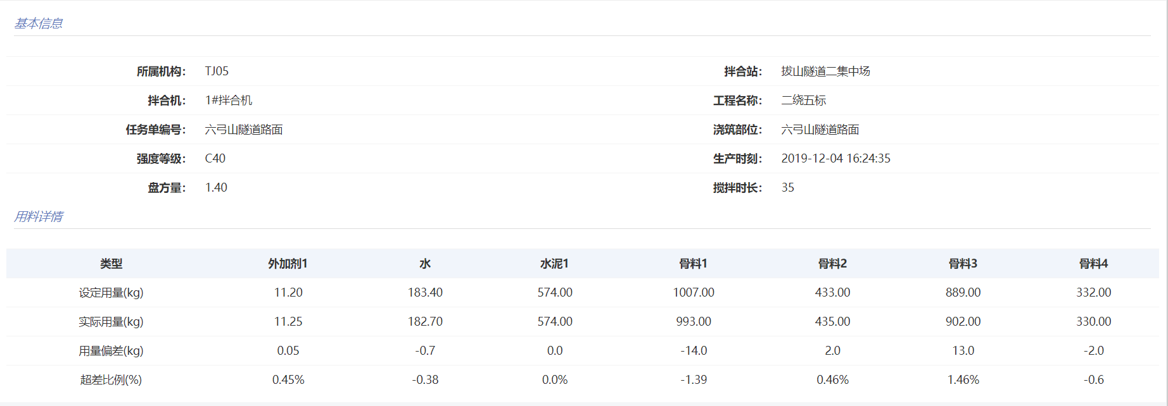

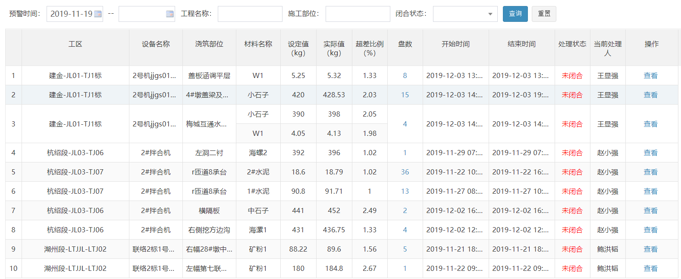
预警数据 | 基本信息 | 工区
 |  | 设备名称
 |  | 浇筑部位
 |  | 用料名称
 |  | 设定值（kg）
 |  | 实际值（kg）
 |  | 超差比例（%）
 |  | 盘数
 |  | 开始时间
 |  | 结束时间
 |  | 处理状态
 |  | 当前处理人
 |  | 标段
 |  | 配比编号
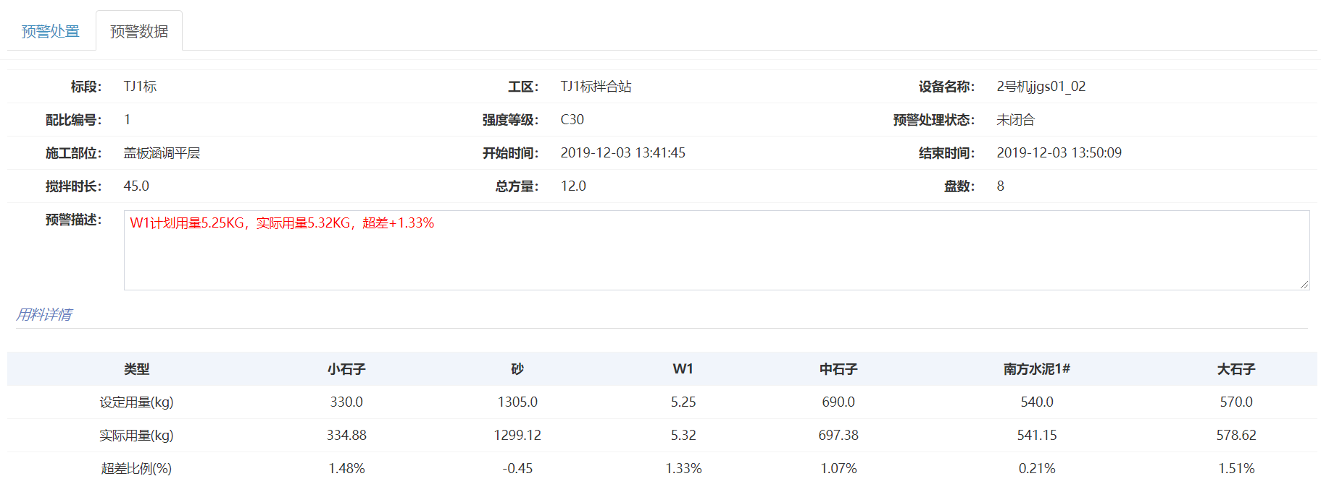
 |  | 强度等级
 |  | 总方量
 |  | 预警描述
 | 用料详情【】 | 用料名称
 |  | 设计用量（kg）
 |  | 实际用量（kg）
 |  | 超差比例（%）
 | 施工单位处理 | 问题原因
 |  | 处理方式
 |  | 处理时间
 |  | 处理人
 |  | 处理图片
 |  | 处理附件
 | 监理单位意见 | 闭合意见
 |  | 闭合人
 |  | 闭合时间
 |  | 闭合图片
 |  | 闭合附件
 | 项目指挥部意见 | 审核意见
 |  | 审核人
 |  | 审核时间
 |  | 审核图片
 |  | 审核附件
 | 板块中心试验室意见 | 审核意见
 |  | 审核人
 |  | 审核时间
 |  | 审核图片
 |  | 审核附件

预应力张拉
基本信息 | 标段
 | 工程部位
 | 梁号
 | 厂家名称
 | 梁型
 | 张拉时间
 | 工程名称
 | 工程部位
拉伸详情【】 | 钢束编号
 | 张拉时间
 | 断面详情【】 | 断面
 |  | 记录项目详情【】 | 记录项目
 |  |  | 初始行程
 |  |  | 第一行程
 |  |  | 第二行程
 |  |  | 第三行程
 |  |  | 第四行程
 | 设计张拉力（kn）
 | 总伸长量（mm）
 | 理论伸长量（mm）
 | 延伸误差量（%）
 | 状态

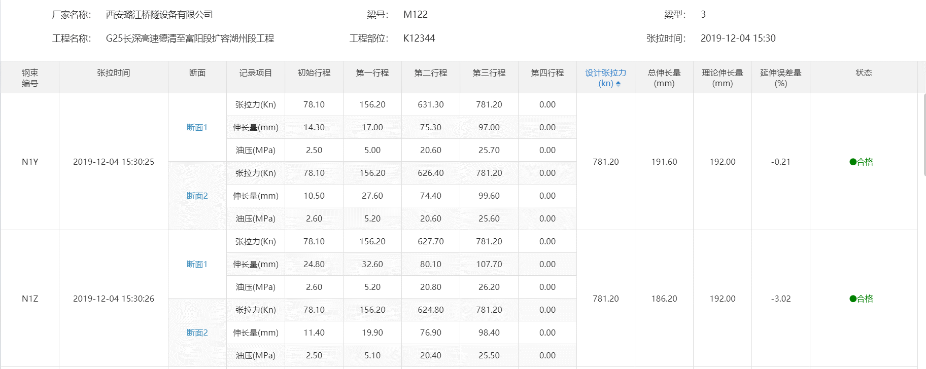

预警数据 | 基本信息 | 标段
 |  | 梁号
 |  | 梁型
 |  | 预警时间
 |  | 预警位置
 |  | 预警原因
 |  | 闭合状态
 |  | 当前处理人
 |  | 工程名称
 |  | 工程部位
 | 张拉详情 | 钢束编号
 |  | 张拉时间
 |  | 断面
 |  | 断面详情【】 | 记录项目
 |  |  | 初始行程
 |  |  | 第一行程
 |  |  | 第二行程
 |  |  | 第三行程
 |  |  | 第四行程
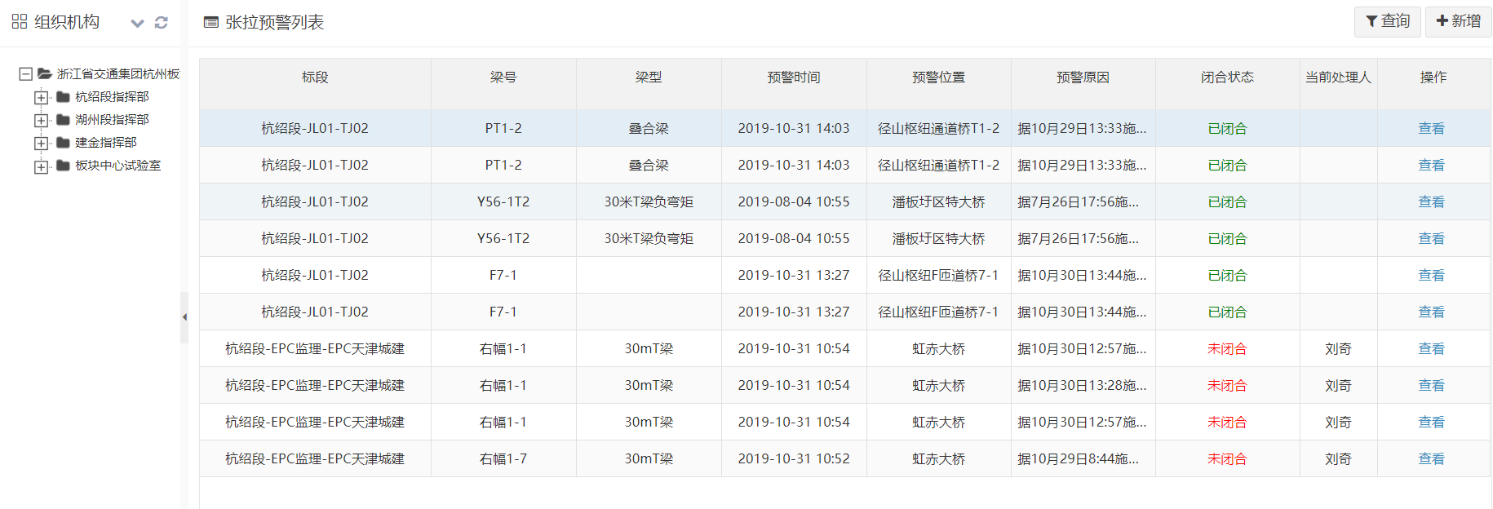
 |  | 设计张拉力（kn）
 |  | 总伸长量（mm）
 |  | 理论伸长量（mm）
 |  | 延伸误差量（%）
 |  | 状态
 | 施工单位处理 | 问题原因
 |  | 处理方式
 |  | 处理时间
 |  | 处理结果
 |  | 处理人
 |  | 处理图片
 |  | 处理附件
 | 监理单位意见 | 闭合意见
 |  | 闭合人
 |  | 闭合时间
 |  | 闭合图片
 |  | 闭合附件
 | 项目指挥部意见 | 审核意见
 |  | 审核人
 |  | 审核时间
 |  | 审核图片
 |  | 审核附件
 | 板块中心试验室意见 | 审核意见
 |  | 审核人
 |  | 审核时间
 |  | 审核图片
 |  | 审核附件

压浆
基本信息 | 标段
 | 工程部位
 | 梁号
 | 压浆模式/压浆顺序
 | 厂家名称
 | 梁型
 | 压浆时间
 | 压浆方向
压浆详情【】 | 孔号
 | 压浆方向
 | 压浆顺序
 | 配合比（水泥：添加剂：水）
 | 水胶比
 | 搅拌时间
 | 开始时间
 | 结束时间
 | 进浆压力（MPa）
 | 出浆压力（MPa)
 | 持压时间（S）
 | 进浆量（L）
 | 理论浆量（L）
 | 状态

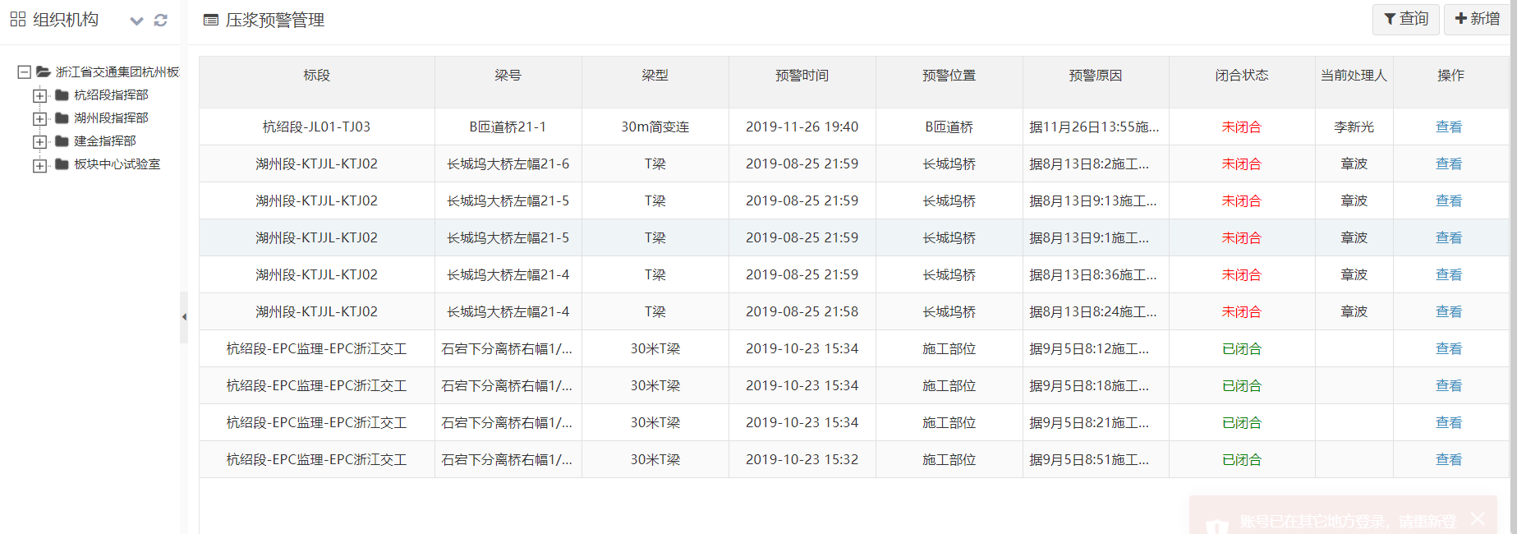
预警数据 | 基本信息 | 标段
 |  | 梁号
 |  | 梁型
 |  | 预警时间
 |  | 预警位置
 |  | 预警原因
 |  | 闭合状态
 |  | 当前处理人
 |  | 压浆顺序
 |  | 压浆方向
 |  | 压浆时间
 |  | 厂家名称
 | 压浆详情【】 | 孔号
 |  | 压浆方向
 |  | 压浆顺序
 |  | 配合比（水泥：添加剂：水）
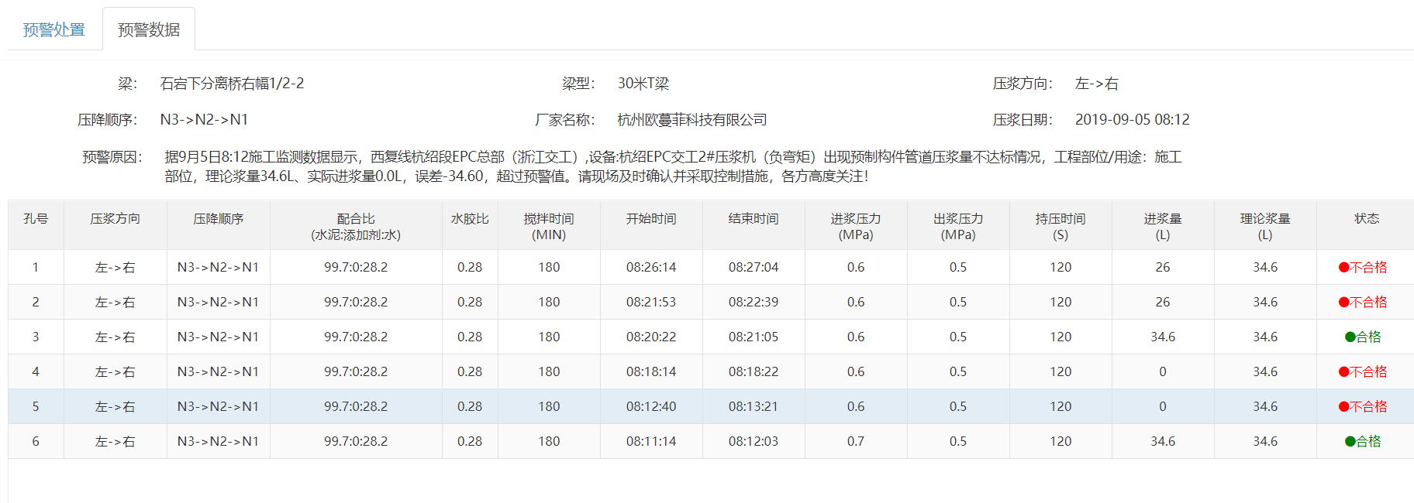
 |  | 水胶比
 |  | 搅拌时间
 |  | 开始时间
 |  | 结束时间
 |  | 进浆压力（MPa）
 |  | 出浆压力（MPa)
 |  | 持压时间（S）
 |  | 进浆量（L）
 |  | 理论浆量（L）
 |  | 状态
 | 施工单位处理 | 问题原因
 |  | 处理方式
 |  | 处理时间
 |  | 处理结果
 |  | 处理人
 |  | 处理图片
 |  | 处理附件
 | 监理单位意见 | 闭合意见
 |  | 闭合人
 |  | 闭合时间
 |  | 闭合图片
 |  | 闭合附件
 | 项目指挥部意见 | 审核意见
 |  | 审核人
 |  | 审核时间
 |  | 审核图片
 |  | 审核附件
 | 板块中心试验室意见 | 审核意见
 |  | 审核人
 |  | 审核时间
 |  | 审核图片
 |  | 审核附件

沥青拌和
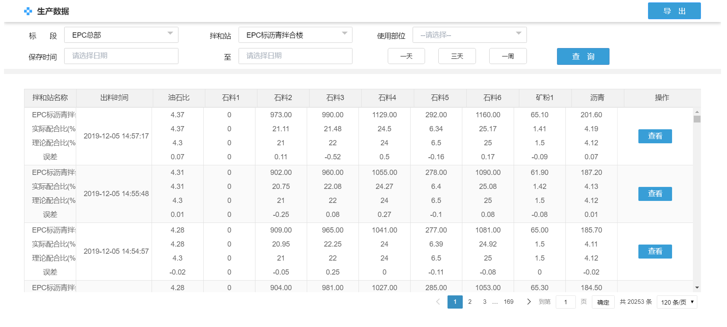
拌和站名称
出料时间
保存时间
采集时间
搅拌时间
配方
编号
沥青温度
石料温度
出料温度
每盘产量
油石比(%)
理论油石比(%)
沥青(kg)
理论沥青(%)
石料1(kg)
理论石料1(%)
石料2(kg)
理论石料2(%)
石料3(kg)
理论石料3(%)
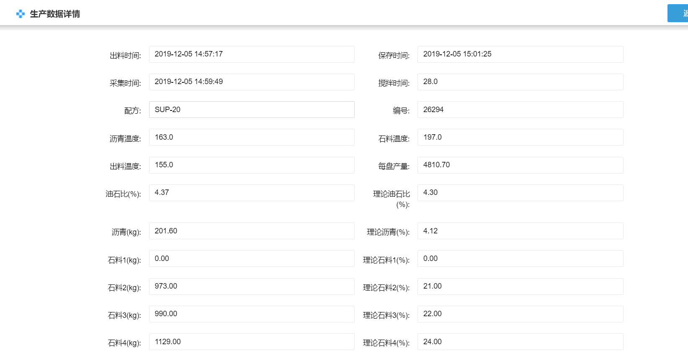
石料4(kg)
理论石料4(%)
石料5(kg)
理论石料5(%)
石料6(kg)
理论石料6(%)
石料7(kg)
理论石料7(%)
再生热料(kg)
理论再生热料(%)
再生冷料(kg)
理论再生冷料(%)
矿粉1(kg)
理论矿粉1(%)
矿粉2(kg)
理论矿粉2(%)
添加剂(kg)
理论添加剂(%)

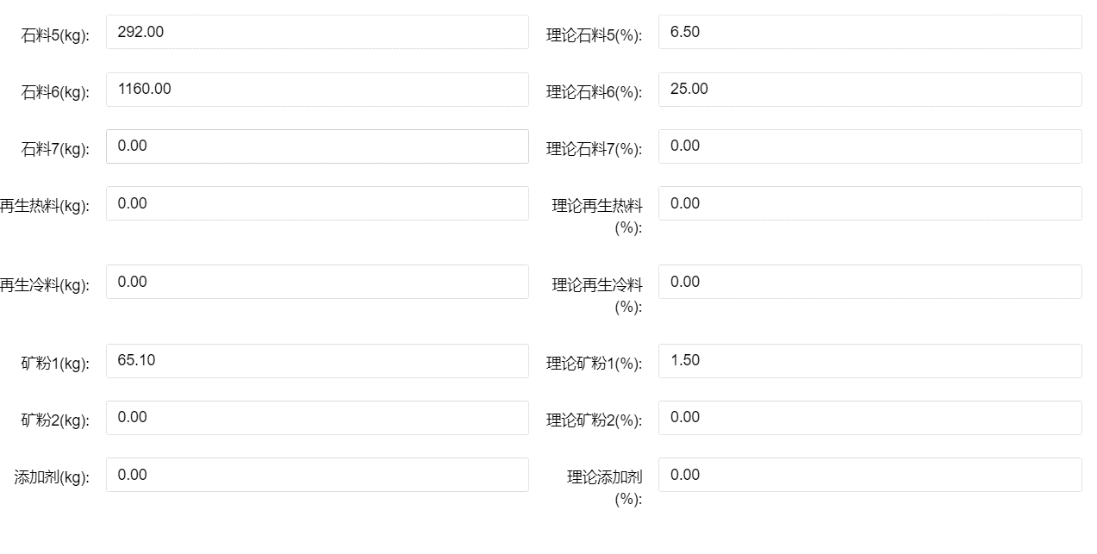

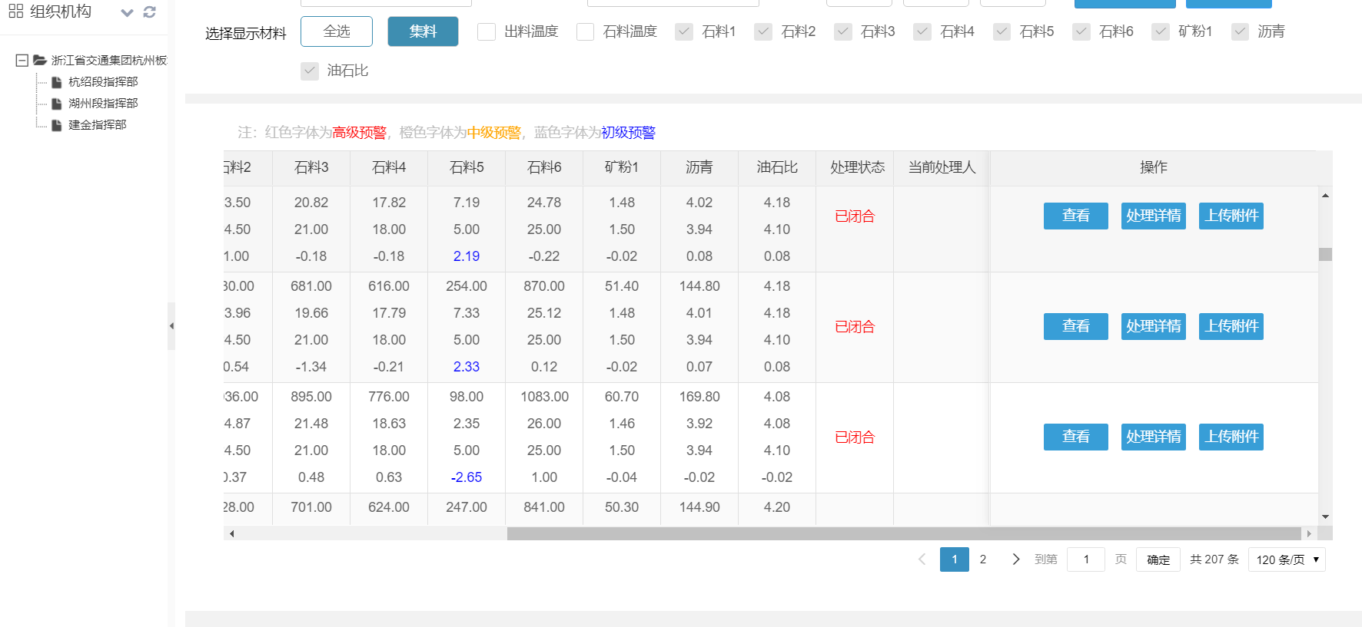
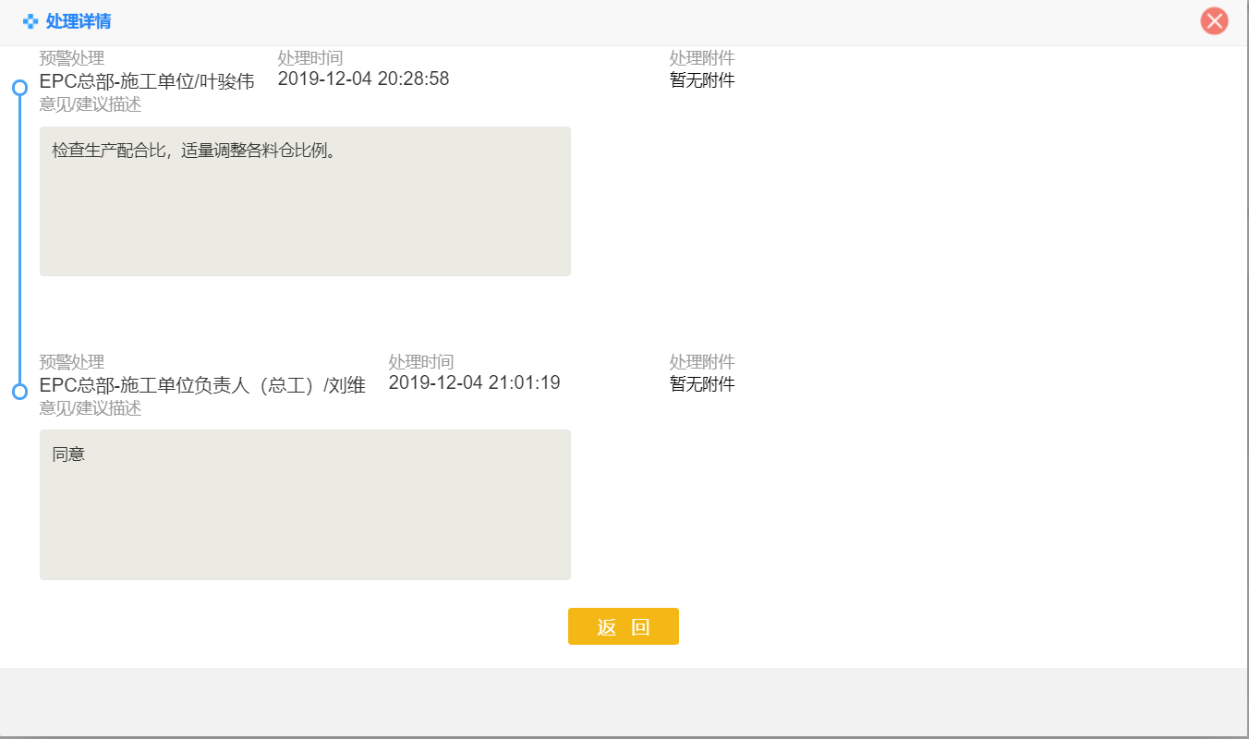

预警级别
处理状态
当前处理人

摊铺
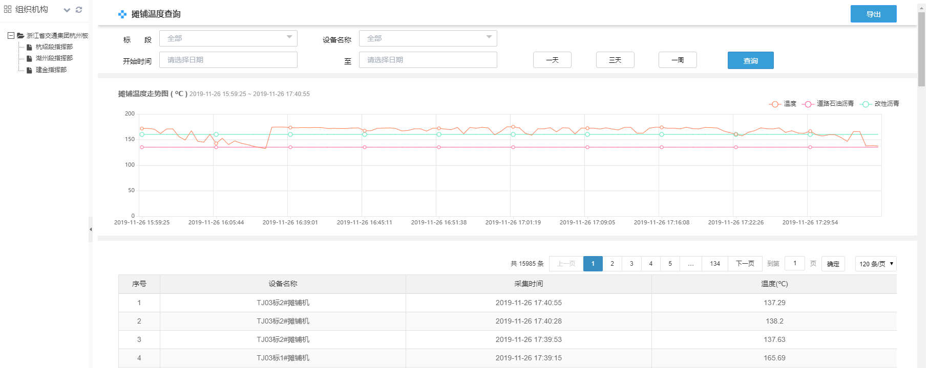

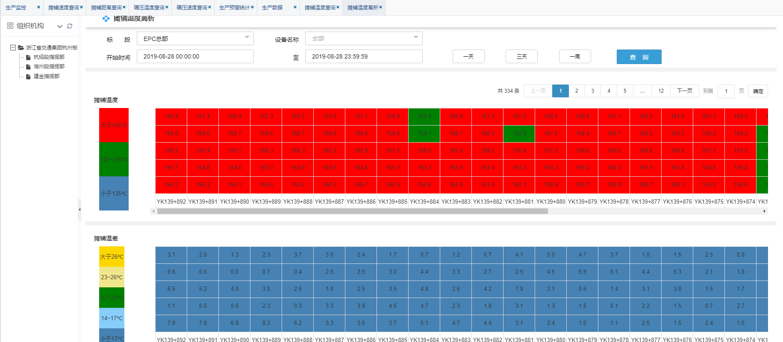



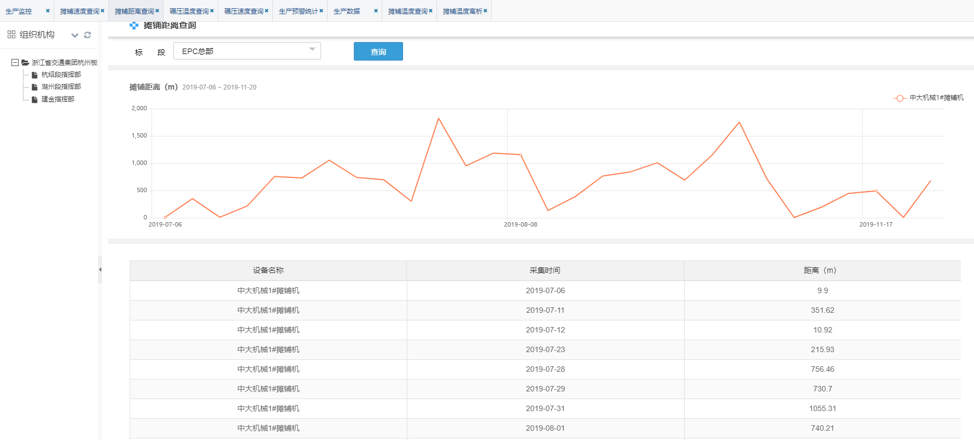

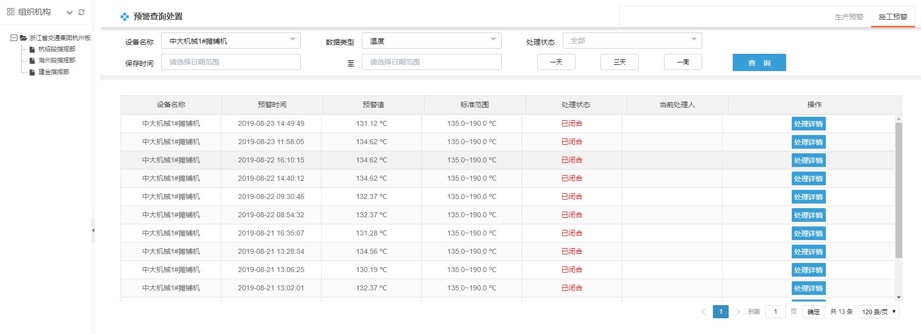

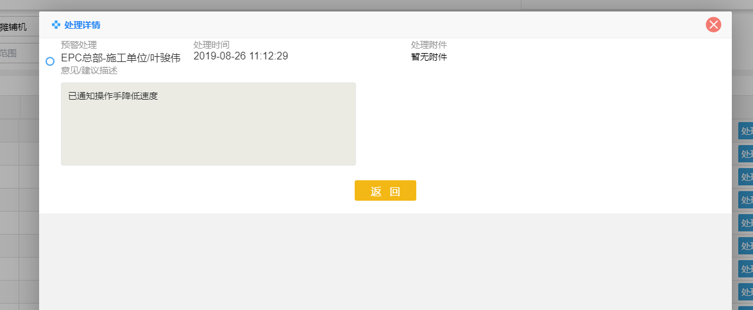

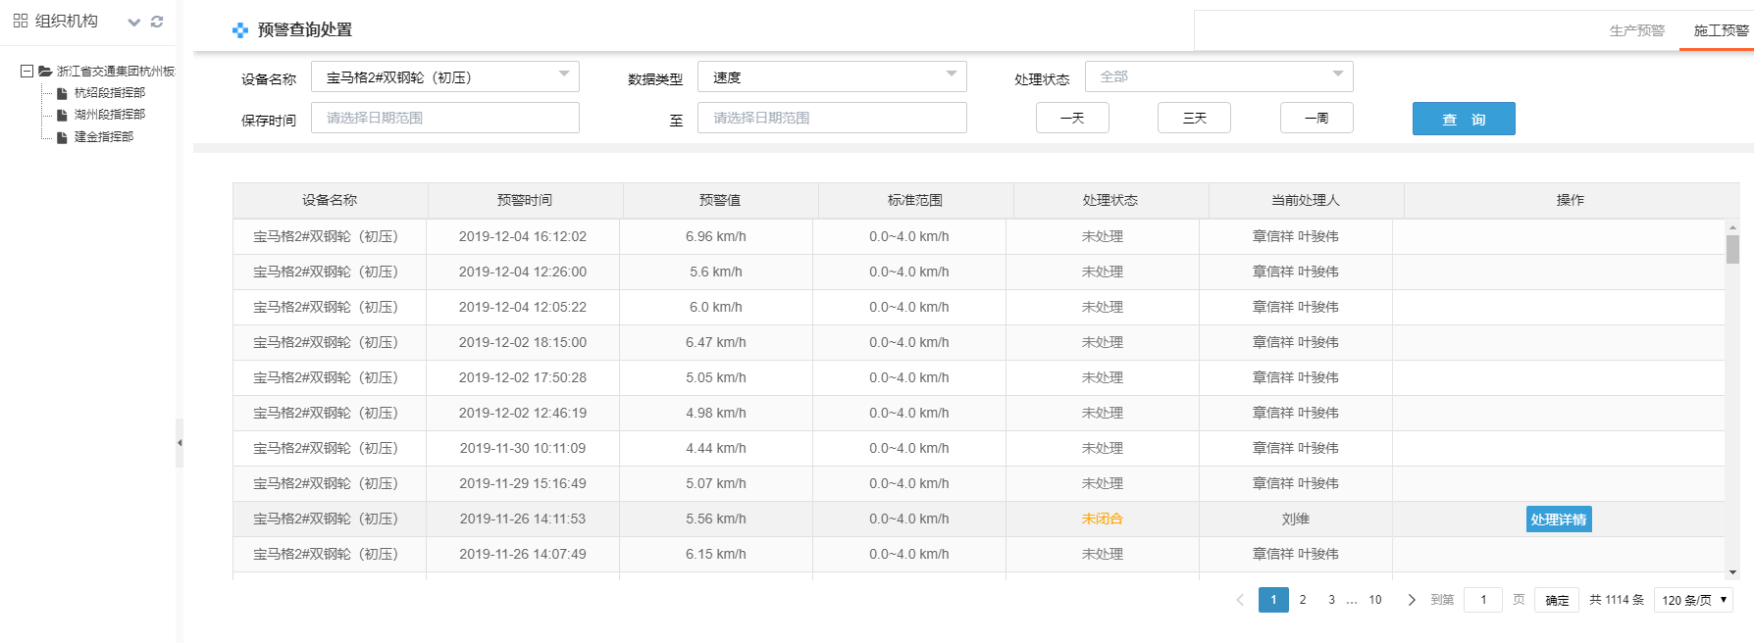

碾压
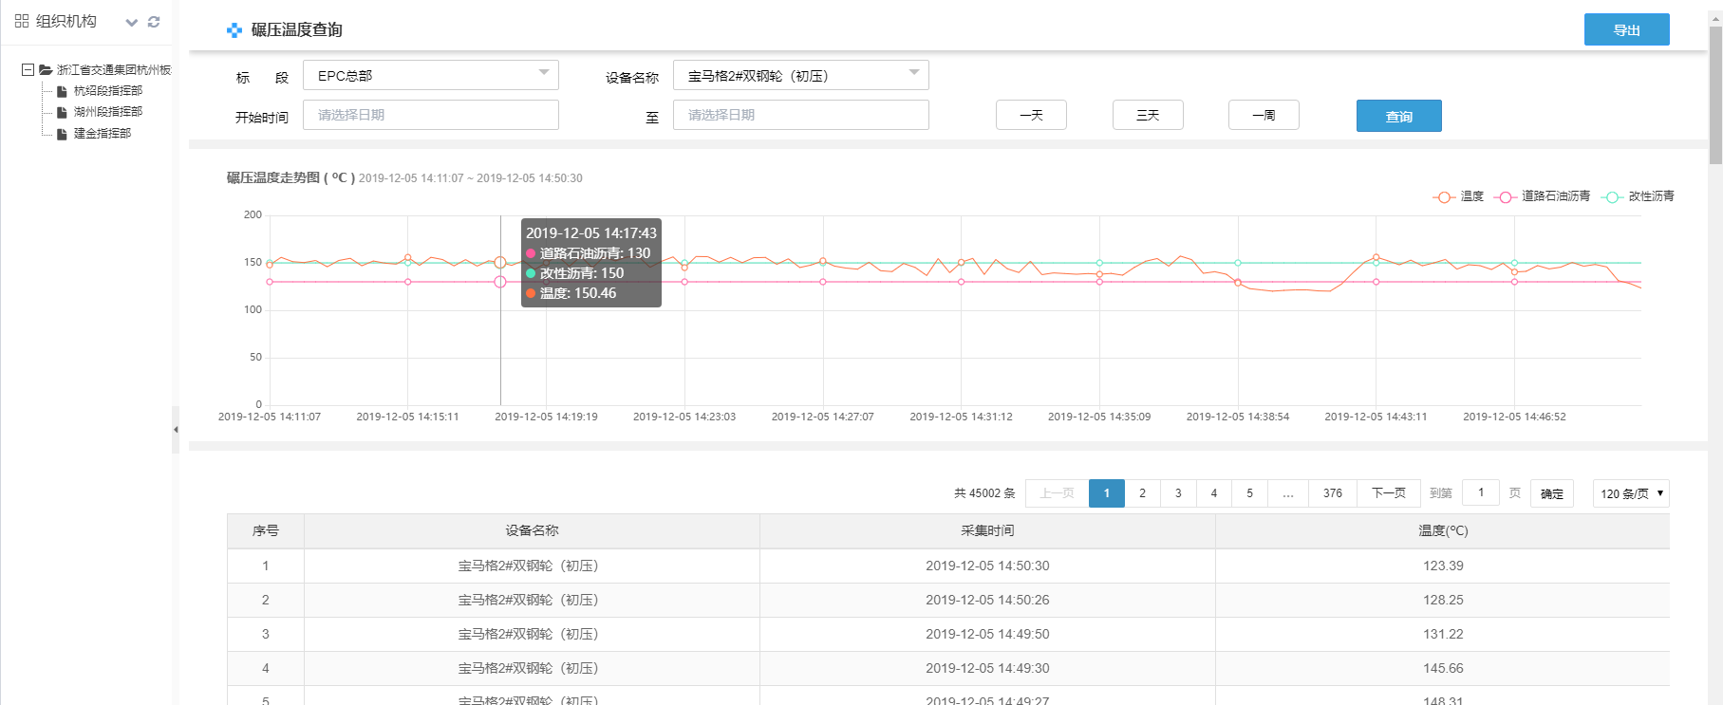

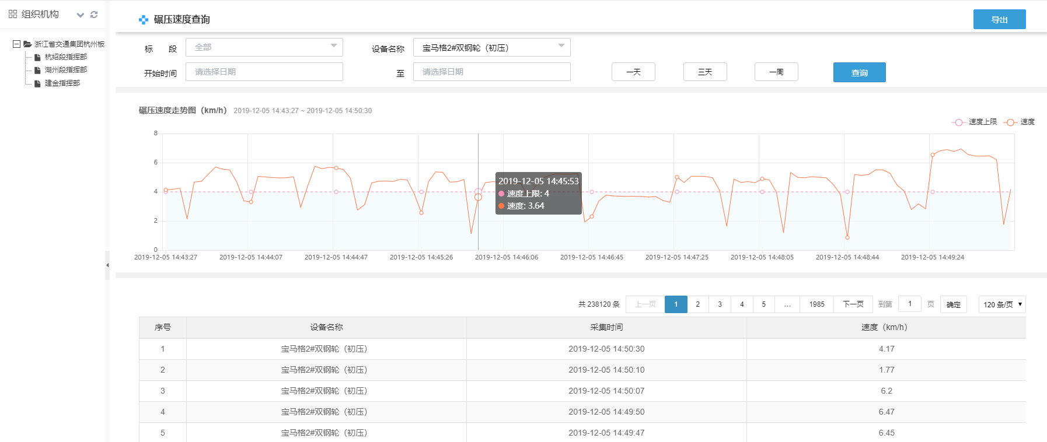

处理流程数据
